Resumen
Con 2 eventos al año, la malla se paga sola en 8,9 años
Idea final: malla sobre cables que reemplaza la carpa de $ 100.000 por evento. Se paga todo el día 1 y se evalúa a 20 años.

INVERSIÓN, PAGO ÚNICO DÍA 1 | SE RECUPERA EN |  | AHORRO NETO A 20 AÑOS |  | TIR ANUAL
$ 1,054,143 | 8.9 años |  | $ 757,897 |  | 6.8%
con IVA, todos los materiales | lona 5 años · equivale a 18 usos de carpa |  | lona 5 años · 3 reposiciones de lona |  | lona 5 años · rendimiento anual
igual en los dos casos | Realista (lona 10 años): 5,3 años |  | Realista: $ 2.216.537 |  | Realista: 15,8%
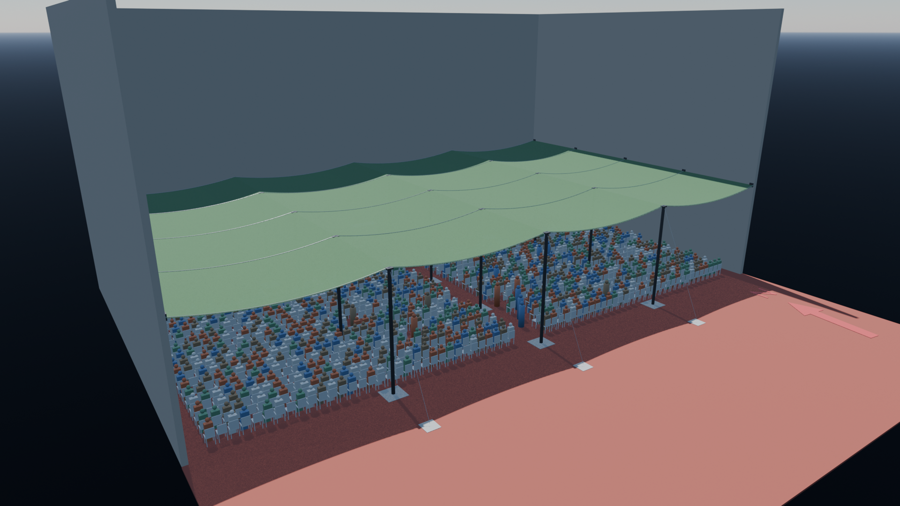
Gasto acumulado: carpa vs. malla (pesos)
 | Carpa acumulada | Malla acumulada (con reposición, lona 5 años) | Malla acumulada (con reposición, lona 10 años, realista)
0 | $ 0 | $ 1,054,143 | $ 1,054,143
1 | $ 200,000 | $ 1,054,143 | $ 1,054,143
2 | $ 400,000 | $ 1,054,143 | $ 1,054,143
3 | $ 600,000 | $ 1,054,143 | $ 1,054,143
4 | $ 800,000 | $ 1,054,143 | $ 1,054,143
5 | $ 1,000,000 | $ 1,054,143 | $ 1,054,143
6 | $ 1,200,000 | $ 1,783,463 | $ 1,054,143
7 | $ 1,400,000 | $ 1,783,463 | $ 1,054,143
8 | $ 1,600,000 | $ 1,783,463 | $ 1,054,143
9 | $ 1,800,000 | $ 1,783,463 | $ 1,054,143
10 | $ 2,000,000 | $ 1,783,463 | $ 1,054,143
11 | $ 2,200,000 | $ 2,512,783 | $ 1,783,463
12 | $ 2,400,000 | $ 2,512,783 | $ 1,783,463
13 | $ 2,600,000 | $ 2,512,783 | $ 1,783,463
14 | $ 2,800,000 | $ 2,512,783 | $ 1,783,463
15 | $ 3,000,000 | $ 2,512,783 | $ 1,783,463
16 | $ 3,200,000 | $ 3,242,103 | $ 1,783,463
17 | $ 3,400,000 | $ 3,242,103 | $ 1,783,463
18 | $ 3,600,000 | $ 3,242,103 | $ 1,783,463
19 | $ 3,800,000 | $ 3,242,103 | $ 1,783,463
20 | $ 4,000,000 | $ 3,242,103 | $ 1,783,463

Render de la idea final a las 12:30: la malla cubre la zona del público.

Lo que hay que saber a largo plazo
CARPA QUE SE DEJA DE PAGAR |  | REPOSICIÓN DE LA LONA |  | USOS MÍNIMOS PARA SER RENTABLE
$ 200,000 / año |  | $ 729,320 |  | 1.5 usos por año
con 2 eventos × $ 100.000 |  | lona + cuerda, cada 5 años |  | conservador: con menos, la malla nunca se recupera
Cada reposición de la lona hace caer el ahorro acumulado: queda rentable sin recaídas desde el año 16,2.
A confirmar: 2 eventos por año, dólar a $ 40 y lona de 10 años del caso realista (sin confirmar con el proveedor). Precios constantes, sin mano de obra.
Caso conservador (lona 5 años): 8,9 años · Caso realista (lona guardada, 10 años; supuesto a confirmar): 5,3 años
Caso realista: ahorro neto a 20 años $ 2.216.537 · TIR 15,8% · usos mínimos 0,7 por año (conservador: 1,5).

